Lỗi
https://avisonmock.onrender.com/product-category/document-scanner/ | Lỗi bộ lọc
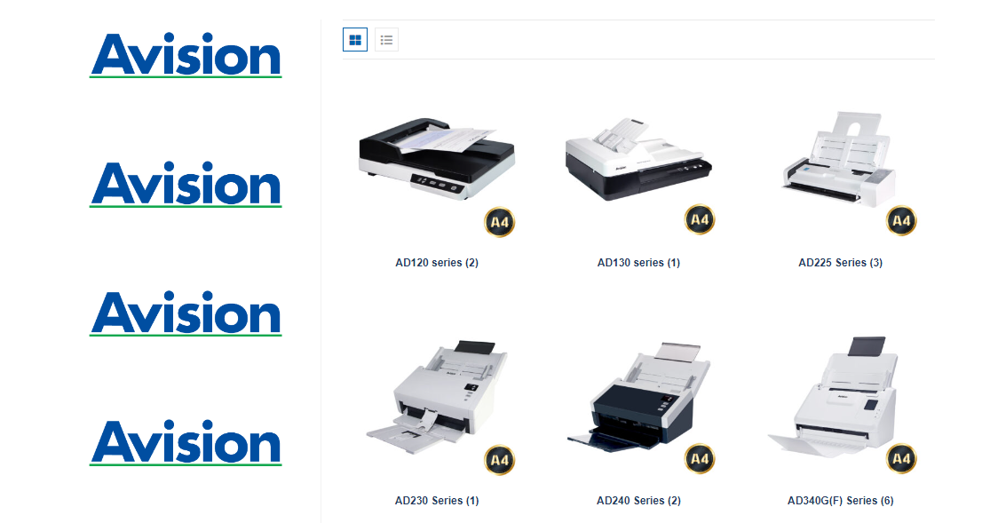

Bỏ phần download tài liệu giới thiệu

